説明書
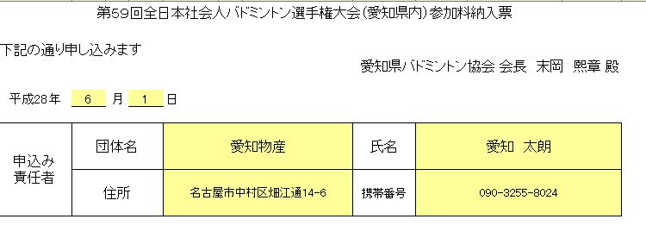
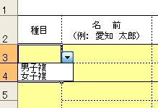
 | 申込みファイル入力説明

・ |  | でぬりつぶされたセルのみ入力することができます
 | （計算式がくずれないようにその他は保護されています）

・ | まず、「(1)申込書」のシートに今日の日付、申込み責任者の各情報を記入してください

・ | 次に「(2)単」、「(3)複」、「（4）混合」にそれぞれ申込む選手の情報を入力してください

・ | 種目（男子単、女子単、男子複、女子複）はそれぞれドロップダウンリストから選択してください
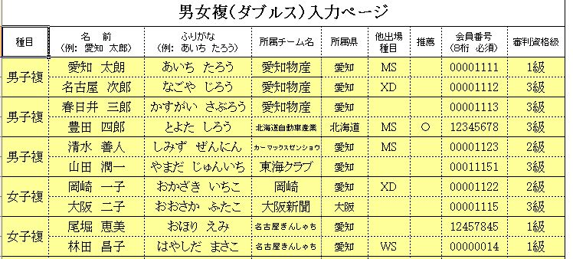
・ | 男女混在して記入する場合はそれぞれまとめて記入してください

・ | 単・複とも上からランク順に記入してください
 | （組合せに影響しますので上から強い順番に記入してください）

・ | 名前 は苗字と名前の間にを全角スペースをいれてください

・ | ふりがな はひらがなで、苗字と名前の間にを全角スペースをいれてください

・ | 所属チーム名 は協会に登録しているチーム名を記入してください

・ | 所属県 は愛知を入力します
 | 複で他県の選手と組んで出場する場合はその選手の所属する県を入力してください

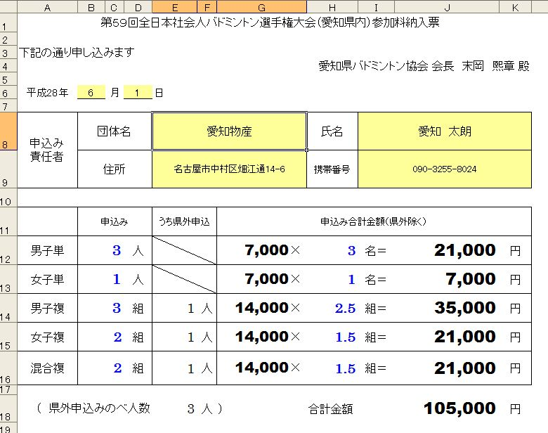
・ | 他出場種目 がある場合は入力してください
 | （※シングルスと混合ダブルスは同時に出場することができません）

・ | 出場資格はＡ→Ｂ→①→②とあるなかで最初に該当する項目を選んでください

・ | 会員番号 は10桁必須ですので必ず記入してください

・ | 審判資格級数 は取得した審判資格の級数を記入してください
 | （審判資格申請中の選手がいる場合は下記担当者にご相談ください）

・ | 混合複は男子が上女子が下に氏名を記入してください

・ | 「集約」のシートは記入する必要はありません

・ | 記入が全て終わりましたら「（1）申込書」に参加料の合計が表示されますのでご確認ください

※ | その他不明な点がありましたら 競技委員会 内田までお問合せください

 |  |  |  | 更新履歴
 |  |  |  | 5/20県総合用ファイルを全日本社会人愛知県内用に変更
 |  |  | 2017 | 6/01昨年のファイルを継続
 |  |  |  | 6/01推薦欄を出場資格に変更
 |  |  | 2018 | 5/23昨年のファイルを継続
 |  |  | 2019 | 6/9 昨年のファイルを継続
 |  |  | 2021 | 5/22 昨年のファイルから10桁必須・参加資格修正
 |  |  | 2022 | 前年ファイル継続

